Закупка cronier-mac
Фото | Наименование | Цена | Кол-во | Сумма
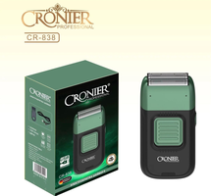 | CR-838 | 900.00 | 4 | 3,600.00 | 0
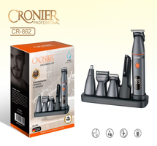 | CR-862 | 1,150.00 | 2 | 2,300.00 | 1
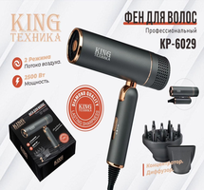 | KP-6029 | 1,150.00 | 2 | 2,300.00 | 1
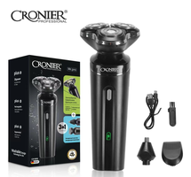 | CR-9096 | 550.00 | 4 | 2,200.00 | 0
 | KC-3302 | 1,700.00 | 1 | 1,700.00 | 1
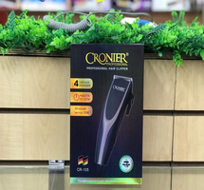 | CR-105 | 600.00 | 1 | 600.00 | 1
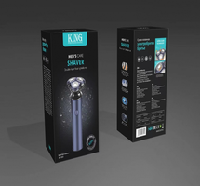 | KP-1002 | 700.00 | 1 | 700.00 | 1
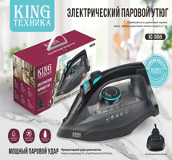 | KC-3059 | 1,350.00 | 2 | 2,700.00 | 0
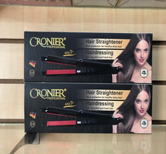 | CR-960 | 450.00 | 2 | 900.00 | 1
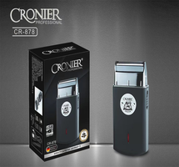 | CR-878 | 600.00 | 1 | 600.00 | 1
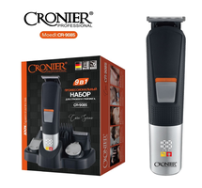 | CR-9085 | 900.00 | 1 | 900.00 | 1
Итого: 11 позиций |  |  | 21 | 18,500.00

